Planungsbogen
Bitte verfolgständigen Sie den Planungsbogen. | Planungsbogen -Photovoltalikanlage zur Stromgewinnung
 | Informationen zur Datenerhebung gemäß Artikel 13 DSGVO Die Kaisertherm UG, Gottlieb-Daimler-Str.19, 71394 Kernen, erhebt Ihre Daten zum Zweck der Erfüllung ihrer vertraglichen und vorvertraglichen Pflichten. Die Datenerhebung und Datenverarbeitung ist für die Durchführung der Angebotserstellung bis zur Vertragserfüllung erforderlich und beruht auf Artikel 6 Abs. 1 b) DSGVO. Eine Weitergabe der Daten an Dritte findet nicht statt. Die Daten werden gelöscht sobald sie dür den Zweck ihrer Verarbeitung nicht mehr erforderlich sind. Sie haben das Recht der Verwendung Ihrer Daten zum Zweck der Direktwerbung jederzeit zu widersprechen. Zudem sind Sie berechtigt, Auskunft der bei uns über Sie gespeicherten Daten zu beantragen sowie bei Unrichtigkeit der Daten die Berechtigung oder bei unzulässiger Datenspeicherung die Löschung der Daten zu fordern. Sie können unseren Datenschutzbeauftragten unter info@kaisertherm.de erreichen. Ihnen steht des Weiteren ein Beschwerderecht bei der Aufsichtsbehörde zu.

 | Bitte ausfüllen und per Email an info@kaisertherm.de zurückschicken!

 | Balken wird grün wenn alle erforderlichen Daten vorhanden sind. Mit einem unvollständigen Planungsbogen kann kein Angebot erstellt werden!

 | Ansprechpartner / Kontaktdaten (erforderlich)
 |  |  |  |  |  |  |  |  |  |  |  |  | Checks | nein
 | Name: |  |  |  |  |  |  |  |  |  |  |  | Kontakt | 0
 |  |  |  |  |  |  |  |  |  |  |  |  | Typ | 0
 | Vorname: |  |  |  |  |  |  |  |  |  |  |  | Denkmal | 0
 |  |  |  |  |  |  |  |  |  |  |  |  | Stock | 0
 | Straße+Hausnr.: |  |  |  |  |  |  |  |  |  |  |  | Verbrauch | 0 | 0
 |  |  |  |  |  |  |  |  |  |  |  |  | Solar | 0
 | PLZ:

 | Ort:

 | Telefon:

 | E-Mail:

 | Gebäudetyp (erforderlich)

 | FALSE | Einfamilienhaus |  |  |  |  |  |  | FALSE | Neubau |  |  |  |  |  | unbekannt

 | FALSE | Mehrfamilienhaus |  |  |  |  |  |  | FALSE | Bestandsgebäude

 | FALSE | Gewerbe / Industriegebäude |  |  |  |  |  |  | Baujahr:

 | FALSE | Landwirtschaftliches Gebäude |  |  |  |  |  |  | Anzahl Bewohner:

 | Denkmalschutz: | FALSE | ja | nein | FALSE | unbekannt

 | Dachparameter

 | Dachtyp:

 | FALSE | Satteldach |  | FALSE | Walmdach |  | FALSE | Pultdach |  | FALSE | Flachdach |  | FALSE | sonstige |  | FALSE

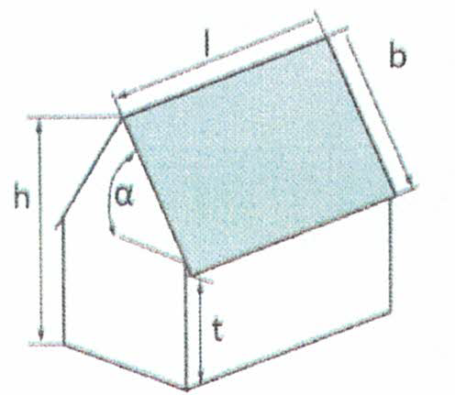
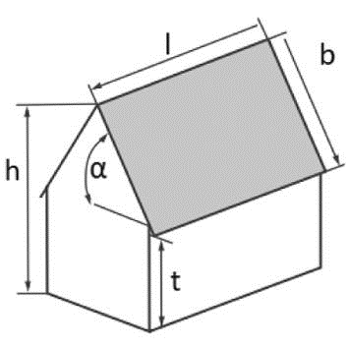
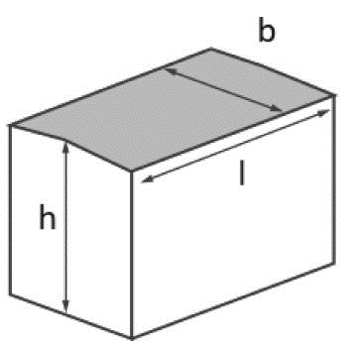
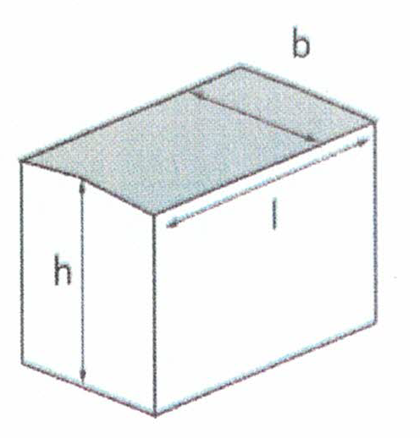
 | Dachausrichtung und Maße:
 |  |  |  |  |  |  |  |  |  |  |  | Für Flachdach
 |  |  |  |  |  | Einheiten
 |  |  |  |  |  |  |  | 2 | 50 |  |  |  |  |  |  |  |  | 2 | 50
 |  |  |  | Länge l |  | [2m / 50m] |  |  |  | 0 |  |  |  |  |  | Länge l | [2m / 50m]
 |  |  |  |  |  |  |  | 2 | 50 |  |  |  |  |  |  |  |  | 2 | 50
 |  |  |  | Breite b |  | [2m / 50m] |  |  |  | 0 |  |  |  |  |  | Breite b | [2m / 50m]
 |  |  |  |  |  |  |  | 0 | 90 |  |  |  |  |  |  |  |  | 1 | 10
 |  |  |  | Dachneigung a |  | [0° / 90°] |  |  |  |  |  |  |  |  |  | Gebäudehöhe h | [1m / 10m]
 |  |  |  |  |  |  |  | 1 | 50
 |  |  |  | Traufet t |  | [1m / 50m]
 |  |  |  |  |  |  |  | 1 | 50
 |  |  |  | Gebäudehöhe h |  | [1m / 50m] |  |  |  | 0

 | Angaben nur bei Interesse für eine PV-Anlage :
 | Eine Photovoltaikanlage nutzt die Sonne zur Stromerzeugung. Dieser Strom kann in Ihrem Haus verbraucht oder gespeichert werden und reduziert somit Ihre Stromkosten.

 |  |  |  | 100 | 500000 |  |  |  |  | FALSE | FALSE | unbekannt
 | jährlicher Stromverbrauch (erforderlich) |  |  |  |  | [kWh] |  | Solarkabel vorhanden |  |  | ja | nein
 |  |  |  | 1 | 100 |  |  |  |  | FALSE | FALSE | unbekannt
 | gwünschte Anlagenleistung |  |  |  |  | [kWp] |  | Elektroauto vorhanden |  |  | ja | nein
 |  |  | FALSE | FALSE | unbekannt
 | Batteriespeicher gewünscht |  |  | ja | nein
 |  |  |  | 1 | 100
 | gewünschte Speicherkapazität |  |  |  |  | [kWh]
 |  |  | FALSE | FALSE | unbekannt |  |  |  | 0
 | Wallbox gewünscht |  |  | ja | nein |  |  |  | 0
 |  |  | FALSE | FALSE | unbekannt
 | Notstromfunktion gewünscht |  |  | ja | nein

 | Investittionssumme (Budget)

 |  | Ich habe die AGB und die Datenschutzbestimmungen gelesen.
 | FALSE | Bitte senden Sie mir ein Angebot über eine PV Anlage

 | Angaben nur bei Interesse für Solarthermie:
 | Solarthermie ist eine Technologie, die Sonnenenergie verwendet, um Wasser zu erwärmen und damit Häuser zu heizen oder Warmwasser zu erzeugen. Dadurch reduzieren Sie Ihre Heizkosten deutlich.

 | Frischwasseranlage:
 |  |  | FALSE | FALSE | unbekannt
 | Solarspeicher vorhanden |  |  | ja | nein

 | Hersteller
 |  | 0 | 100
 | Alter |  |  | [Jahre]
 |  | 100 | 100000
 | Volumen |  |  | [Liter]

 | Heizungsunterstüzung:
 |  |  |  |  |  |  | Heizsystem und der prozentuale Anteil des jeweiligen Systems?
 | Welche Energiequelle wird derzeit genutzt:
 | (erforderlich)
 | FALSE | Wärmepumpe |  | unbekannt |  | FALSE | Heizkörper |  |  |  | [%]
 |  |  |  | 0
 | FALSE | Holz |  | 0 |  | FALSE | Fussbodenheizung |  |  |  | [%]
 |  |  |  | 0
 | FALSE | Gas |  | 0 |  | FALSE | Wandheizung |  |  |  | [%]

 | FALSE | Öl

 | FALSE | Pellets

 | FALSE | elektrisch

 | Nennleistung des bestehenden Heizkessels? |  |  |  |  | [kW]
 |  |  |  | 10 | 10000
 | Beheizte Wohnfläche? (erforderlich) |  |  |  |  | [m²]

 | Bisheriger Verbrauch (erforderlich)

 | Platzangebot für Solarspeicher: |  | Raumhöhe |  |  | [m] | Türbreite |  |  | [m]

 |  | Ich habe die AGB und die Datenschutzbestimmungen gelesen.
 | FALSE | Bitte senden Sie mir ein Angebot über eine PV Anlage

 | Kommentar / sonstiges:

 | Planungsbogen ausfüllen, speichern und als Emailanhang zurück an: solaraktion@kaisertherm.de! |  |  |  |  |  |  |  | Gottlieb-Daimler-Str.19 71394 Kernen i.R. info@kaisertherm.de www.kaisertherm.de 07151/6046772

